작업필요 항목
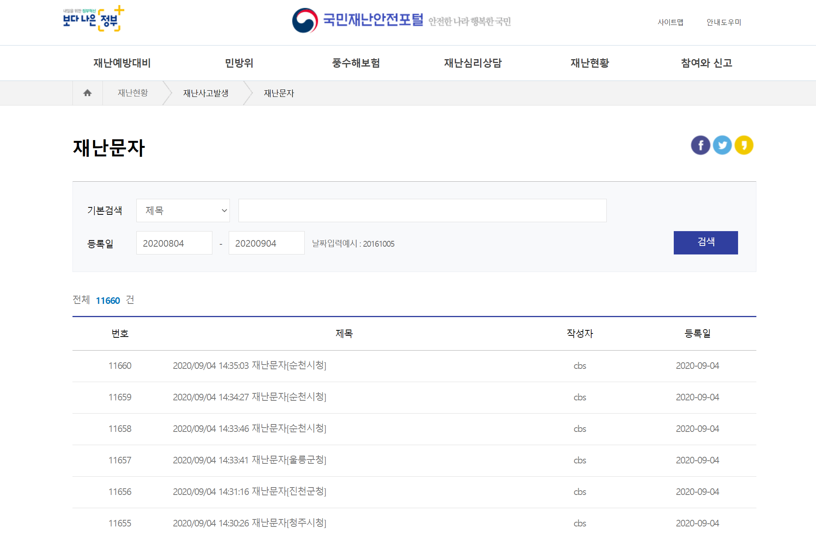
* 목표 |  | * Goal
 | 1. 온도, 미세먼지 데이터를 지역별로 수집하여 Database에 자료를 수집하도록 한다. | 1. Collect temperature and fine dust data by region and collect data in the database.
 | 2. DB View 또는 웹호출을 통한 XML 로 데이터를 제공하도록 한다. | 2. Provide data in XML via DB View or webcall.
 | 3. 데이터에 대한 안정성을 확보하도록 한다. | 3. Ensure stability of data.

* 수집 참조 싸이트 |  | * Collection Reference Sight
 | 공공데이터 : www.data.go.kr |  | Public Data: www.data.go.kr
 | 기상청 : https://www.weather.go.kr/ |  | Korea Meteorological Administration (KMA): https://www.weather.go.kr/
 | 국민재난 안전 포탈 : http://www.safekorea.go.kr/ |  | National Disaster Safety Portal: http://www.safekorea.go.kr/

외부수집정보
TBL_WET_DATA
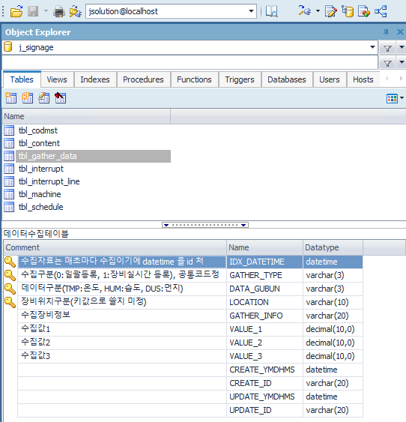
No | 컬럼ID | 컬럼명 | 형식 | 자동 증감 | 기본값 | NOT NULL | KEY | 비고
1 | IDX_DATETIME | 수집자료는 매초마다 | datetime | N | datetime.now | N | Y | 복합키를 써야할지 별도키를 쓸지와 스키마별, 테이블별 구분해야할지는 서버 실구성시 변경될예정
2 | GATHER_TYPE | 수집구분 | nvarchar(5) | N | "" | N | Y | (0:일괄등록, 1:장비실시간수집, 2:공공데이터) 필요한경우 코드 추가 가능
3 | DATA_GUBUN | 데이터구분 | nvarchar(5) | N | "" | N | Y | (TMP:온도, HUM:습도, DUS:먼지, WET:날씨 <- 해당 코드 정의는 서로협의 가능
3 | LOCATION | 장비구분위치 | decimal | N | "" | N | Y | 기상청 지점코드값 (int)
5 | GATHER_INFO | 수집장비 정보 | nvarchar(10) | N | "" | N | N | 수집된 정보에대한 구분(현재 텍스트, 아래 이미지 참조)
4 | VALUE_1 | 수집값 | decimal | N | 0 | N | N | 온도
5 | VALUE_2 | 수집값 | decimal | N | 0 | N | N | 습도
6 | VALUE_3 | 수집값 | decimal | N | 0 | N | N | 미사용

TBL_DUST_DATA
No | 컬럼ID | 컬럼명 | 형식 | 자동 증감 | 기본값 | NOT NULL | KEY | 비고
1 | IDX_DATETIME | 수집자료는 매초마다 | datetime | N | datetime.now | N | Y
2 | ITEMCODE | 미세먼지 | nvarchar(6) | N | "PM10" | N | Y | Pm10
3 | LOCATION | 광역시도명 또는 세종시 | nvarchar(16) | N | "" | N | Y | 수집정보는 영문이지만 내부에서 한글로 매핑
5 | VALUE_1 | 수집값 | decimal | N | 0 | N | N

No | 컬럼ID | 컬럼명 | 형식 | 자동 증감 | 기본값 | NOT NULL | KEY | 비고
1 | IDX_DATETIME | Collections are made every second. | datetime | N | datetime.now | N | Y | Whether to use composite keys, separate keys, schema-specific and table-specific will change when the server is configured.
2 | GATHER_TYPE | 수집구분 | nvarchar(5) | N | "" | N | Y | (0:Comprehensive registration, 1: Equipment real-time collection, 2: Public data) If necessary, additional codes can be added.
3 | DATA_GUBUN | 데이터구분 | nvarchar(5) | N | "" | N | Y | (TMP:Temp, HUM: Humidity, DUS: Dust, WET: Weather <- The code definitions can be mutually agreed upon.
3 | LOCATION | 장비구분위치 | decimal | N | "" | N | Y | Point code value of Korea Meteorological Administration (int)
5 | GATHER_INFO | 수집장비 정보 | nvarchar(10) | N | "" | N | N | Distinguish between collected information (see current text, image below)
4 | VALUE_1 | 수집값 | decimal | N | 0 | N | N | temp
5 | VALUE_2 | 수집값 | decimal | N | 0 | N | N | hum
6 | VALUE_3 | 수집값 | decimal | N | 0 | N | N | unused

No | 컬럼ID | 컬럼명 | 형식 | 자동 증감 | 기본값 | NOT NULL | KEY | 비고
1 | IDX_DATETIME | Collections are made every second. | datetime | N | datetime.now | N | Y
2 | ITEMCODE | fine dust | nvarchar(6) | N | "PM10" | N | Y | Pm10
3 | LOCATION | Metropolitan City Name or Sejong City | nvarchar(16) | N | "" | N | Y | Collection information is in English, but internal mapping in Korean
5 | VALUE_1 | 수집값 | decimal | N | 0 | N | N

긴급재난정보
TBL_EMERGENCY_DATA
No | 컬럼ID | 컬럼명 | 형식 | 자동 증감 | 기본값 | NOT NULL | KEY | 비고
1 | IDX | IDX | bigint | Y | 자동증감 | N | Y | 자동증감
2 | EMERGENCY_CODE | 재난코드 | nvarchar(5) | N | "" | N | N | 001:폭염, 002:폭우, 003:강풍 등등 추가적인 코드 정의 필요
2 | SD | 광역시도명 | nvarchar(20) | N | "" | N | N | 문자에서 -송출지역- 앞부분
3 | SGG | 자치단체명 | nvarchar(20) | N | "" | N | N | 문자에서 -송출지역- 뒷부분
4 | EMERGENCY_TEXT | 내용 | nvarchar(200) | N | "" | N | N | 재난 문자 같은 텍스트 입력(컬럼 길이는 필요시 더 확보해도됨)
5 | GEN_YMDHMS | 발생시일자 | datetime | N | "" | N | N | 발생된 시간
6 | GET_YN |  | nvarchar(10) | N | "" | N | N | Jsolution 에서 데이터 활용했는지 유무(빈값으로 두면 처리후 갱신)
7 | GET_YMDHMS |  | datetime | N | "" | N | N | Jsolution 에서 수집 처리 시간

No | 컬럼ID | 컬럼명 | 형식 | 자동 증감 | 기본값 | NOT NULL | KEY | 비고
1 | IDX | IDX | bigint | Y | automatic increase and decrease | N | Y | automatic increase and decrease
2 | EMERGENCY_CODE | Disaster code | nvarchar(5) | N | "" | N | N | 001:Form, 002:Fall, 003: Strong Wind, etc. Need additional code definition
2 | SD | Metropolitan city name | nvarchar(20) | N | "" | N | N | In text - transmission area - front part
3 | SGG | Name of local government | nvarchar(20) | N | "" | N | N | In text - transmission area - back
4 | EMERGENCY_TEXT | content | nvarchar(200) | N | "" | N | N | Enter text such as disaster characters (more column length can be obtained if required)
5 | GEN_YMDHMS | Date of occurrence | datetime | N | "" | N | N | Time Occurred
6 | GET_YN |  | nvarchar(10) | N | "" | N | N | Whether or not Jsolution utilized data (leave blank to update after processing)
7 | GET_YMDHMS |  | datetime | N | "" | N | N | Collection processing time in Jsolution

